画面詳細
プロジェクト名 |  |  | システム名 |  | 画面レイアウト設計書 |  |  |  |  |  |  | 作成者 |  | 作成日 |  | 更新者 |  |  | 更新日
体験型Java研修 |  |  | LMS学習管理システム |  | 試験詳細画面 |  |  |  |  |  |  | 臼井 |  | 2021-04-01 |  | 臼井 |  |  | 2021-06-03

 | 画面イメージ

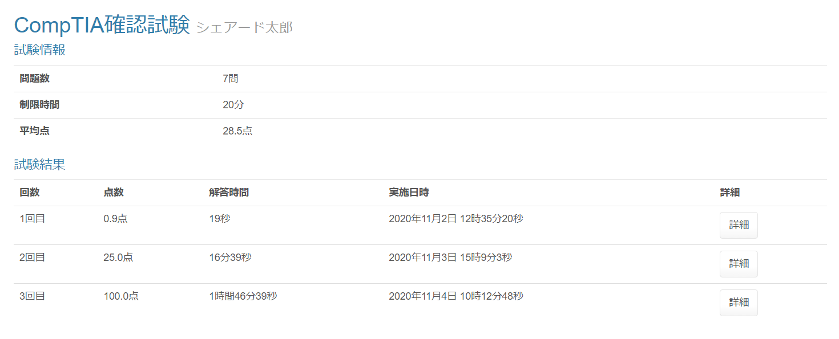

⑦
⑧

 | 画面表示項目
 | No | 項目名 |  | データ元 |  |  |  |  | 備考 |  |  |  |  |  |  |  | 権限ごとの 表示可否
 |  |  |  | テーブル名 |  |  | フィールド |  |  |  |  |  |  |  |  |  | 受 | 講 | 企 | 管 | 育
 | 1 | タイトル |  | m_exam |  |  | exam_name |  | 試験名をタイトルとして表示 |  |  |  |  |  |  |  | ○ | ○ | ○ | ○
 | 2 | ユーザー名 |  | m_user |  |  | user_name |  |  |  |  |  |  |  |  |  | ○ | ○ | ○ | ○
 | 試験情報
 | 3 | 問題数 |  | - |  |  | - |  | 「〇問」 |  |  |  |  |  |  |  | ○ | ○ | ○ | ○
 | 4 | 制限時間 |  | m_exam |  |  | limit_time |  | 「〇分」 |  |  |  |  |  |  |  | ○ | ○ | ○ | ○
 | 5 | 平均点 |  | t_exam_result |  |  | score |  | 「〇点」 小数点以下第一位 |  |  |  |  |  |  |  | ○ | ○ | ○ | ○
 | 試験結果
 | 6 | 回数 |  | - |  |  | - |  | 「ｎ回目」 |  |  |  |  |  |  |  | ○ | ○ | ○ | ○
 | 7 | 点数 |  | t_exam_result |  |  | score |  | 「〇点」 小数点以下第一位 |  |  |  |  |  |  |  | ○ | ○ | ○ | ○
 | 8 | 解答時間 |  | t_exam_result |  |  | time |  | 「h時間M分s秒」または「M分s秒」または「s秒」で表示 |  |  |  |  |  |  |  | ○ | ○ | ○ | ○ |  | Task.34
 | 9 | 実施日時 |  | t_exam_result |  |  | date |  | 「yyyy年MM月dd日 HH時mm分ss秒」と表示 |  |  |  |  |  |  |  | ○ | ○ | ○ | ○
 | 10 | 詳細 |  | - |  |  | - |  | 『詳細』ボタンを表示 |  |  |  |  |  |  |  | ○ | ○ | ○ | ○

 | 入力パラメータ
 | No | 項目名 |  | 物理名 |  | コントロール |  | FORMクラスの入力チェック |  |  |  |  | 送信 方法 |  | 備考
 |  |  |  |  |  |  |  | 必須 | 桁数 | 最大値 | 最小値 | その他
 | 『詳細』ボタン押下時
 | 1 | 試験結果ID |  | examResultId |  | hidden |  | - | - | - | - | - | POST

